Hist. Medições e Manutenções
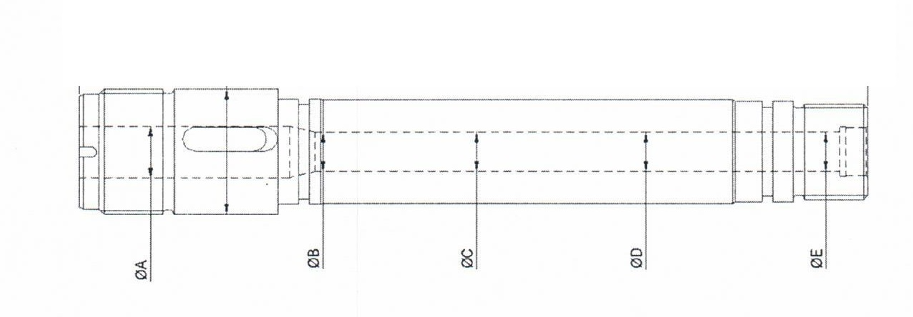
Histórico Manutenções (Substituições) |  |  |  |  | Medições Cilindro |  |  |  |  |  |  | Medições Fuso
Equipamento | Data execução da ultima substituição | Data da penultima substituição | Dias em operação | Observações | A | B | C | D | E | Máximo | Mínimo | A | B | C | D | Máximo | Mínimo
IJ-125 | 2024-12-19 | 2023-11-20 | 395 | CSS Prime / Substituido por peça original REP | 20.03 | 20.02 | 20.02 | 20.02 | 20.02 | 20.03 | 20.02 | 19.92 | 19.91 | 19.9 | 19.87 | 19.92 | 19.87
IJ-130 | 2025-10-04 | 2024-05-18 | 504 | CSS Prime / Substituido por peça original REP | 20.04 | 20.01 | 20.02 | 20.02 | 20.02 | 20.04 | 20.01 | 20.08 | 20.07 | 20.04 | 20.05 | 20.08 | 20.04
IJ-136 | 2025-11-01 | 2024-05-18 | 532 | CSS Prime / Substituido por peça original REP | 20.02 | 20.04 | 20.05 | 20.05 | 20.06 | 20.06 | 20.02
IJ-156 | 2025-10-11 | 2024-05-19 | 510 | CSS Prime / Substituido por peça original REP | 20.05 | 20.20 | 20.40 | 20.50 | 20.60 | 20.60 | 20.05 | 19.37 | 19.08 | 18.94 | 18.30 | 19.37 | 18.30
IJ-044 | 2025-11-08 | 2024-05-26 | 531
IJ-046 | 2025-01-05 | 2024-01-28 | 343
IJ-117 | 2025-06-20 | 2024-02-10 | 496 |  | 20.05 | 20.28 | 20.50 | 20.50 | 20.50 | 20.50 | 20.05
IJ-118 | 2025-03-02 | 2024-02-11 | 385 |  | 20.05 | 20.02 | 20.20 | 20.40 | 20.50 | 20.50 | 20.02 | 19.88 | 19.73 | 19.46 | 18.78 | 19.88 | 18.78
IJ-119 | 2025-02-23 | 2024-02-10 | 379 |  | 20.05 | 20.05 | 20.05 | 20.06 | 20.14 | 20.14 | 20.05 | 19.75 | 19.53 | 19.41 | 19.18 | 19.75 | 19.18
IJ-120 | 2025-04-05 | 2024-02-24 | 406 |  | 20.05 | 20.02 | 20.02 | 20.03 | 20.03 | 20.05 | 20.02 | 19.49 | 19.51 | 19.58 | 19.52 | 19.58 | 19.49
IJ-121 | 2025-06-29 | 2024-02-25 | 490 |  | 20.05 | 20.05 | 20.08 | 20.09 | 20.12 | 20.12 | 20.05 | 19.8 | 19.65 | 19.53 | 19.49 | 19.8 | 19.49
IJ-122 | 2025-05-17 | 2024-02-24 | 448 |  | 20.00 | 20.00 | 20.00 | 20.00 | 20.00 | 20.00 | 20.00 | 19.8 | 19.81 | 19.87 | 19.87 | 19.87 | 19.8
IJ-123 | 2025-03-01 | 2024-02-11 | 384 |  | 20.04 | 20.04 | 20.06 | 20.07 | 20.07 | 20.07 | 20.04 | 19.8 | 19.72 | 19.67 | 19.59 | 19.8 | 19.59
IJ-124 | 2025-01-04 | 2024-02-07 | 332
IJ-129 | 2025-05-03 | 2024-02-25 | 433 |  | 20.05 | 20.18 | 20.28 | 20.34 | 20.50 | 20.50 | 20.05 | 19.82 | 19.59 | 19.41 | 18.5 | 19.82 | 18.5
IJ-131 | 2025-02-15 | 2024-02-25 | 356 |  | 20.00 | 20.00 | 20.00 | 20.00 | 20.01 | 20.01 | 20.00 | 19.81 | 19.8 | 19.8 | 19.76 | 19.81 | 19.76
IJ-132 | 2025-04-12 | 2024-02-18 | 419 |  | 20.05 | 20.01 | 20.01 | 20.01 | 20.01 | 20.05 | 20.01 | 19.71 | 19.77 | 19.82 | 19.76 | 19.82 | 19.71
IJ-133 | 2025-07-05 | 2024-03-02 | 490 |  | 20.06 | 20.06 | 20.06 | 20.08 | 20.08 | 20.08 | 20.06 | 19.81 | 19.64 | 19.55 | 19.52 | 19.81 | 19.52
IJ-134 | 2025-08-07 | 2024-03-02 | 523 |  | 20.30 | 20.30 | 20.35 | 20.46 | 20.58 | 20.58 | 20.30 | 19.74 | 19.23 | 18.69 | 17.95 | 19.74 | 17.95
IJ-135 | 2025-07-07 | 2024-03-02 | 492 |  | 20.00 | 20.00 | 20.00 | 20.00 | 20.00 | 20.00 | 20.00 | 19.83 | 19.83 | 19.86 | 19.85 | 19.86 | 19.83
IJ-137 | 2025-09-06 | 2024-03-17 | 538 |  | 20.02 | 20.30 | 20.50 | 20.55 | 20.40 | 20.55 | 20.02 | 19.01 | 18.69 | 18.88 | 18.26 | 19.01 | 18.26
IJ-138 | 2025-09-06 | 2024-03-16 | 539
IJ-139 | 2025-02-08 | 2024-03-03 | 342 |  | 20.05 | 20.02 | 20.05 | 20.05 | 20.06 | 20.06 | 20.02 | 19.52 | 19.45 | 19.31 | 19.33 | 19.52 | 19.31
IJ-151 | 2025-09-29 | 2024-03-09 | 569
IJ-152 | 2025-08-17 | 2024-03-09 | 526 |  | 20.02 | 20.02 | 20.03 | 20.06 | 20.08 | 20.08 | 20.02 | 19.18 | 19.06 | 19.05 | 18.83 | 19.18 | 18.83
IJ-155 (Inferior) | 2025-03-08 | 2024-03-16 | 357 | Setor de Amostras / Conjunto superior e inferior | 20.02 | 20.02 | 20.02 | 20.02 | 20.02 | 20.02 | 20.02 | 19.81 | 19.81 | 19.77 | 19.79 | 19.81 | 19.77
IJ-155 (Superior) | 2025-03-08 | 2024-03-16 | 357 | Setor de Amostras / Conjunto superior e inferior | 20.00 | 20.00 | 20.00 | 20.00 | 20.00 | 20.00 | 20.00 | 19.83 | 19.82 | 19.79 | 19.74 | 19.83 | 19.74
IJ-164 | 2025-04-27 | 2024-03-17 | 406 |  | 20.05 | 20.15 | 20.30 | 20.40 | 20.50 | 20.50 | 20.05 | 19.41 | 19.22 | 19.03 | 18.55 | 19.41 | 18.55
Média de operação |  |  | 439
 |  |  |  | MEDIÇÃO SEM VINCULAÇÃO DE EQUIPAMENTO | 20.05 | 20.05 | 20.07 | 20.17 | 20.35 | 20.35 | 20.05 | 19.78 | 19.64 | 19.54 | 18.61 | 19.78 | 18.61
 |  |  |  |  | 20.03 | 20.00 | 20.12 | 20.12 | 20.25 | 20.28 | 20.00 | 19.65 | 19.43 | 19.41 | 18.58 | 19.65 | 18.58
 | Equipamentos sem medições |  |  |  | 20.03 | 20.05 | 20.06 | 20.07 | 20.90 | 20.90 | 20.03 | 19.36 | 19.26 | 19.15 | 19.15 | 19.36 | 19.15
 |  |  |  |  | 20.02 | 20.03 | 20.03 | 20.03 | 20.03 | 20.03 | 20.02
 |  |  |  |  | 20.02 | 20.02 | 20.00 | 20.00 | 20.00 | 20.02 | 20.00 |  | Equipamentos não realizada as medições

